CollectiveAccess

Image | Object | Description | Date
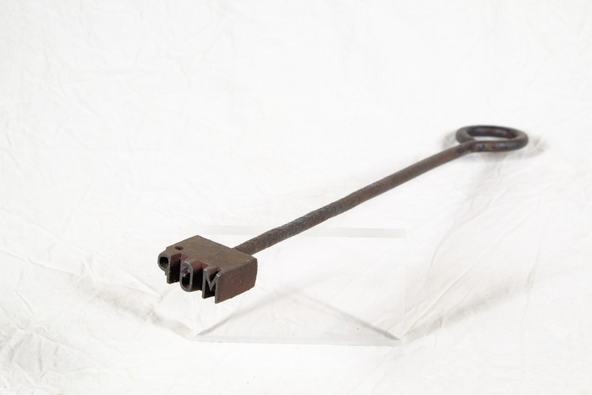 | Brenneisen "MGP" (A1517) | Dieses Brenneisen zeigt die Initialen "MGP". Sie stehen für "Martin Günther Polenz". Mit dem Eisen konnte Holz, wie beispielsweise die Stiele von Arbeitsgeräten, markiert werden. Da bei verschiedenen Aufgaben teilweise sehr viele Menschen gleichzeitig auf dem Feld arbeiteten und Geräte durchaus verliehen wurden, war eine Kennzeichnung nützlich.
 | Steingabel (A1111) | Die Steingabel hat neun stumpfe Zinken. Für das Aufgabeln von Heu oder Mist war sie damit zu fein gearbeitet, was die Vermutung nahelegt, dass sie für Grabe- oder auch Kartoffelarbeiten genutzt wurde. Auch das am Stiel befindliche Brandzeichen "MGP", was für "Martin Günther Polenz" steht, deutet auf eine Verwendung auf dem Feld hin. Besonders bei Geräten, welche zu größeren Arbeitseinsätzen mit vielen, auch hoffremden Helfern benutzt wurden, war eine Kennzeichnung des Eigentümers sinnvoll.

